Resumen
cantidad AT implementadas | 78
cantidad sesiones implementadas | 99
cantidad po | 240
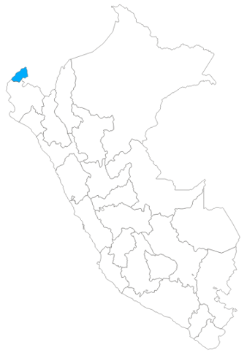
universo | 4

